装箱单
睿 颢 发 货 清 单
（RecallPackaging Delivery List）
 |  |  | Shipping Date 发货日期: | 2025-02-17
 |  |  | 快递单号: |  |  |  |  | 丽豪

ORDER NR | Item Code | ARTICLE | Colour | Size | Order Qty | Back-up Qty | Total Qty | Carton #/Total | Net Weight (kg) | Gross Weight (kg) | REMARK
订单号 | 产品型号 | 款号 | 颜色 | 尺码 | 订单数 | 备品数 | 总实发数 | 总箱数\箱号 | 净重（公斤) | 毛重（公斤) | 备注
PO-74751 | 价格牌 | 4786-201 | 321 | XS | 296 | 15 | 311 | 1 | 7.22 | 7.82 | 35*35*25
 |  |  |  | S | 469 | 23 | 492
 |  |  |  | M | 546 | 27 | 573
 |  |  |  | L | 352 | 18 | 370
 |  |  |  | XL | 173 | 9 | 182
PO-74751 | MRZCALL033-米色吊绳 | 4786-201 | 321 | 通用 | 1836 | 92 | 1928
PO-74751 | 332小挂牌 | 4786-201 | 321 | 通用 | 1836 | 92 | 1928

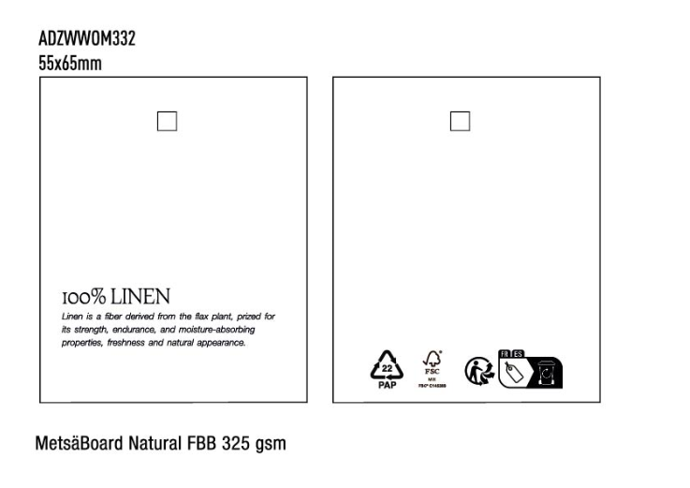

箱唛
Factory name (工厂名称) | 丽豪 | D | Factory name (工厂名称) |  | D
Product Code.(产品编号) | PO-74751 |  | Product Code.(产品编号)
Style Code.(款号) | 4786-201-321 |  | Style Code.(款号)
Product Code.(产品编号) | 价格牌+332小挂牌+吊绳 | Carton No.(箱号): | Product Code.(产品编号) |  | Carton No.(箱号):
Inner Packages(包装方式） | 100pcs/ bundle | 1-1 | Inner Packages(包装方式） | 100pcs/ bundle
SIZE/qty (尺码/数量) | 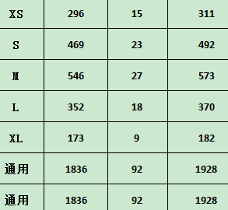 |  | SIZE/qty (尺码/数量)
Carton Dimension（箱规） | 35*35*25 | Country of Origin： | Carton Dimension（箱规） |  | Country of Origin：
Gross Weight（毛重） | 7.82KG | Made In China | Gross Weight（毛重） |  | Made In China
Net Weight（净重） | 7.22KG |  | Net Weight（净重）
Remark（备注） | 内有详单 |  | Remark（备注） | 内有详单

Factory name (工厂名称) |  | D | Factory name (工厂名称) |  | D
Product Code.(产品编号) |  |  | Product Code.(产品编号)
Style Code.(款号) |  |  | Style Code.(款号)
Product Code.(产品编号) |  | Carton No.(箱号): | Product Code.(产品编号) |  | Carton No.(箱号):
Inner Packages(包装方式） | 100pcs/ bundle |  | Inner Packages(包装方式） | 100pcs/ bundle
SIZE/qty (尺码/数量) |  |  | SIZE/qty (尺码/数量)
Carton Dimension（箱规） |  | Country of Origin： | Carton Dimension（箱规） |  | Country of Origin：
Gross Weight（毛重） |  | Made In China | Gross Weight（毛重） |  | Made In China
Net Weight（净重） |  |  | Net Weight（净重）
Remark（备注） | 内有详单 |  | Remark（备注） | 内有详单

